Этап 2. КЭ и ГЗ
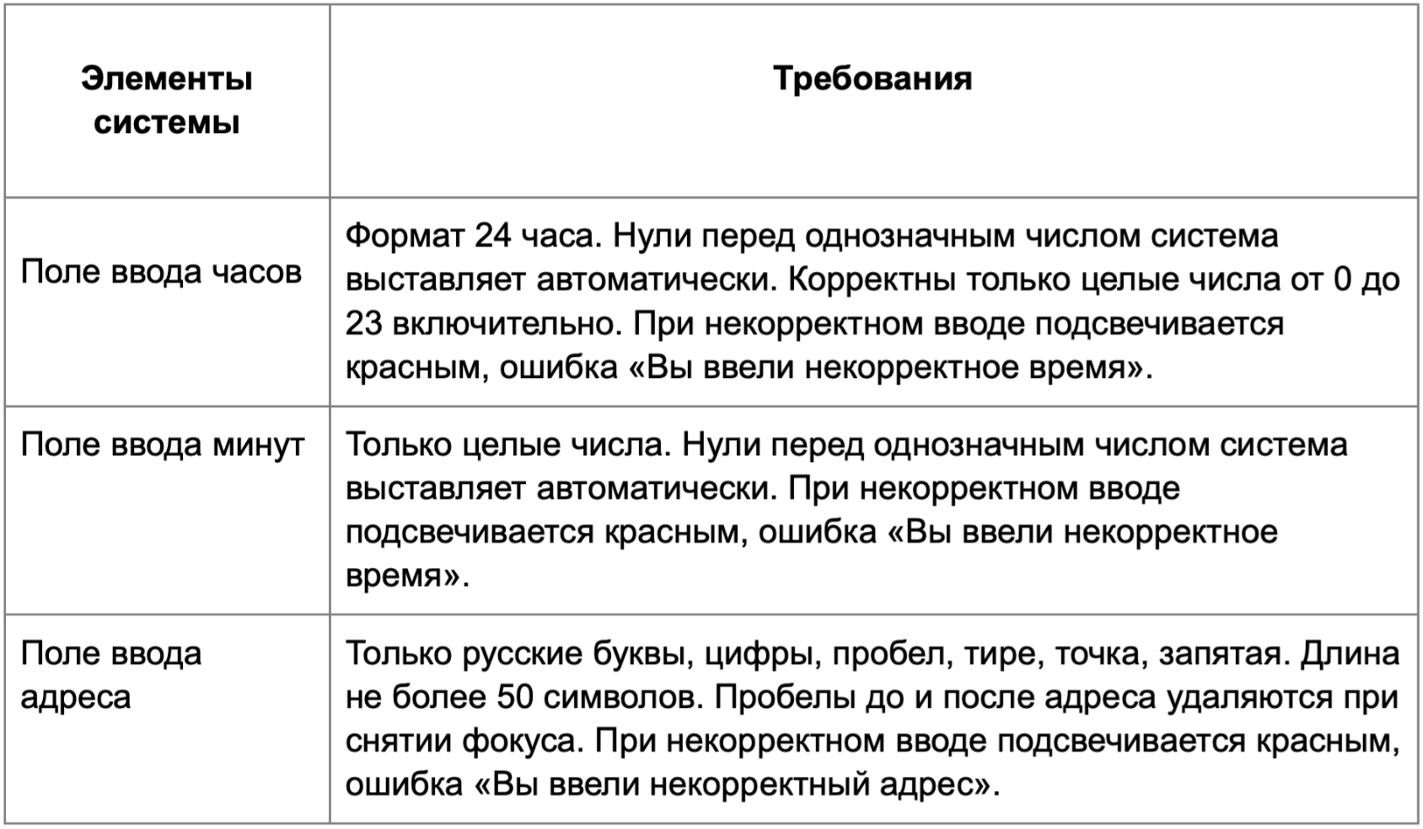

* Можно добавлять и удалять строки в группах проверок. Количество строк в шаблоне не отражает количество классов эквивалетности.
** В поля «Откуда» и «Куда» можно вводить только ограниченное количество адресов из таблицы в требованиях: Усачева, 3; Комсомольский проспект, 18; Зубовский бульвар, 37; М. Пироговская, 25; Хамовнический Вал, 34; Фрунзенская набережная, 46; 3-я Фрунзенская улица, 12. Используй их в качестве тестовых данных. Если для определенного класса эквивалетности или граничного значения эти адреса не подходят, то придумай свой адрес.

Группа проверок* | Название класса | Границы | Тестовые данные внутри класса (содержимое поля) | Тестовые данные на границах (содержимое поля) | Пояснение и оптимизации
Время начала поездки. Часы | числа от 0 до 9 | 0, 9 | 6 | -1, 0, 1, 8, 9, 10
 | числа от 10 до 23 | 2024-10-23 | 14 | 9, 10, 11, 22, 23, 24
 | поле заполнено |  | 14
 | Дробные числа |  | 10.2
 | спецсимволы |  | 2%
 | поле не заполнено |  | пустое поле
 | значения меньше 0 | -1 | -5 | -2, -1, 0
 | значения больше 23 | 24 | 40 | 23, 24, 25
 | Ввод букв |  | 1е
Группа проверок | Название класса | Границы | Тестовые данные внутри класса (содержимое поля) | Тестовые данные на границах (содержимое поля) | Пояснение и оптимизации
Время начала поездки. Минуты | числа от 0 до 9 | 0, 9 | 6 | -1, 0, 1, 8, 9, 10
 | числа от 10 до 59 | 10, 59 | 14 | 9, 10, 11, 58, 59, 60
 | Поле заполнено |  | 14
 | Дробные числа |  | 10.2
 | Спецсимволы |  | 2%
 | Ввод букв |  | 1е
 | Поле не заполнено |  | пустое поле
 | Значения больше 59 | 60 | 85 | 59, 60, 61
 | значения меньше 0 | -1 | -5 | -2,-1,0
Группа проверок | Название класса | Границы | Тестовые данные внутри класса (содержимое поля) | Тестовые данные на границах (содержимое поля) | Пояснение и оптимизации
** Поле ввода адреса. Откуда | Длина от 1 до 50 символов | 1, 50 | Усачева, 3 (10 символов) | пустое поле(0 символов), У (1 символ), Ус (2 символа), УсачеваУсачеваУсачеваУсачеваУсачеваУсачеваУсачева (49 символов), УсачеваУсачеваУсачеваУсачеваУсачеваУсачеваУсачеваУ (50 символов), УсачеваУсачеваУсачеваУсачеваУсачеваУсачеваУсачеваУс (51 символ)
 | Русские буквы |  | Комсомольский проспект, 18
 | Цифры |  | Комсомольский проспект, 18
 | Пробел |  | Хамовнический Вал, 34
 | Тире |  | 3-я Фрунзенская улица, 12
 | Точка |  | М. Пироговская, 25
 | Запятая |  | Хамовнический Вал, 34
 | Длина больше 50 | 51 | Хамовнический ВалХамовнический ВалХамовнический ВалВал (54 символа) | УсачеваУсачеваУсачеваУсачеваУсачеваУсачеваУсачеваа (50 символов), УсачеваУсачеваУсачеваУсачеваУсачеваУсачеваУсачеваУс (51 символ), Хамовнический ВалХамовнический ВалХамовнический ВалВ (52 символа)
 | Английские буквы |  | Usacheva, 3
 | Поле не заполнено |  | пустое поле (0 символов)
 | Спецсимволы(кроме точки, тире, запятой) |  | Комсомольский проспект, 18%
 | Адрес есть в БД |  | Усачева, 3
 | Адреса нет в БД |  | Лубянка, 48
 | Автоудаления пробела до адреса |  | " Зубовский бульвар, 37"
 | Автоудаление пробела после адреса |  | "Зубовский бульвар, 37 "
Группа проверок | Название класса | Границы | Тестовые данные внутри класса (содержимое поля) | Тестовые данные на границах (содержимое поля) | Пояснение и оптимизации
** Поле ввода адреса. Куда | Длина от 1 до 50 символов | 1, 50 | Усачева, 3 (10 символов) | пустое поле(0 символов), У (1 символ), Ус (2 символа), УсачеваУсачеваУсачеваУсачеваУсачеваУсачеваУсачева (49 символов), УсачеваУсачеваУсачеваУсачеваУсачеваУсачеваУсачеваа (50 символов), УсачеваУсачеваУсачеваУсачеваУсачеваУсачеваУсачеваУс (51 символ)
 | Русские буквы |  | Комсомольский проспект, 18
 | Цифры |  | Комсомольский проспект, 18
 | Пробел |  | Хамовнический Вал, 34
 | Тире |  | 3-я Фрунзенская улица, 12
 | Точка |  | М. Пироговская, 25
 | Запятая |  | Хамовнический Вал, 34
 | Длина больше 50 | 51 | Хамовнический ВалХамовнический ВалХамовнический ВалВал (54 символа) | УсачеваУсачеваУсачеваУсачеваУсачеваУсачеваУсачеваа (50 символов), УсачеваУсачеваУсачеваУсачеваУсачеваУсачеваУсачеваУс (51 символ), Хамовнический ВалХамовнический ВалХамовнический ВалВ (52 символа)
 | Английские буквы |  | Usacheva, 3
 | Поле не заполнено |  | пустое поле (0 символов)
 | Спецсимволы(кроме точки, тире, запятой) |  | Усачева, 3%
 | Адрес есть в БД |  | Усачева, 3
 | Адреса нет в БД |  | Лубянка, 48
 | Автоудаления пробела до адреса |  | " Зубовский бульвар, 37"
 | Автоудаление пробела после адреса |  | "Зубовский бульвар, 37 "

